Es1-Lezione
Which is the probability to bring in this project by month 15?
1. Skewness (asimmetria)
Osservando i tre tempi (a, m, b), si nota che nella maggior parte delle attività il valore più probabile m è più vicino al tempo ottimistico a che a quello pessimistico b.
Questo implica una skewness positiva, cioè una distribuzione con coda verso destra.
Significato:
è più facile che le attività subiscano ritardi piuttosto che anticipi
situazione tipica nei progetti reali
Tuttavia:
alcune attività (come B, E, I) risultano quasi simmetriche
un caso particolare è F, dove m coincide con b → asimmetria opposta (negativa)
2. Uncertainty (incertezza)
L’incertezza dipende dall’ampiezza dell’intervallo: $b−a$
Nel progetto si osserva una forte variabilità:
Alta incertezza: A (10), C, G, H (8)
Media: B, D, F (6)
Bassa: E (2), I (4)
Significato:
alcune attività sono molto prevedibili
altre sono fortemente soggette a variabilità
3. Commento finale (da dire all’esame)
Le attività mostrano prevalentemente una skewness positiva, indicando una maggiore probabilità di ritardi rispetto ad anticipi. L’incertezza è eterogenea: alcune attività (come A, C, G e H) presentano elevata variabilità e rappresentano le principali fonti di rischio del progetto, mentre altre risultano più stabili.
Di conseguenza, il rischio complessivo del progetto è guidato principalmente da poche attività ad alta incertezza e forte asimmetria.
Attivita | Pred | a | m | b |  |  | ANALISI PRELIMINARE: |  | Attivita | Uncertainiy |  | Scueness
A | - | 2 | 4 | 12 |  |  |  |  | A | 10 | xxxx | xxxx
B | - | 3 | 6 | 9 |  |  |  |  | B | 6 | xx | x
C | A | 1 | 2 | 9 |  |  |  |  | C | 8 | xxx | xxxx
D | A | 3 | 3 | 9 |  |  |  |  | D | 6 | xx | xxxx
E | B | 1 | 2 | 3 |  |  |  |  | E | 2 | x | x
F | B | 2 | 8 | 8 |  |  |  |  | F | 6 | xx | x
G | C | 1 | 2 | 9 |  |  |  |  | G | 8 | xxx | xxxx
H | D,E | 4 | 5 | 12 |  |  |  |  | H | 8 | xxx | xxx
I | F | 1 | 3 | 5 |  |  |  |  | I | 4 | x | x

1)
 | Attivita | t | σt2
 | A | 5 | 2.78
 | B | 6 | 1.00
 | C | 3 | 1.78
 | D | 4 | 1.00
 | E | 2 | 0.11
 | F | 7 | 1.00
Il percorso critico è B–F–I, evidenziato con linea continua, in quanto presenta la durata attesa maggiore (16). Le linee tratteggiate rappresentano invece percorsi non critici, caratterizzati da slack positivo. Tuttavia, si osserva che il percorso critico presenta una varianza relativamente bassa, mentre alcuni percorsi alternativi (come A–C–G e A–D–H) mostrano una variabilità significativamente maggiore. Questo implica che, in condizioni di incertezza, tali percorsi potrebbero diventare critici, evidenziando un rischio potenziale nel progetto. Il metodo PERT è particolarmente efficace quando il percorso critico è nettamente più lungo degli altri, in quanto riduce la probabilità che percorsi alternativi diventino critici. Nel caso in esame, tuttavia, le differenze tra i percorsi sono contenute e inferiori alla variabilità degli stessi. Di conseguenza, esiste una significativa probabilità che percorsi non critici diventino critici, rendendo meno affidabile l’approccio PERT basato su un unico percorso critico.
 | G | 3 | 1.78
 | H | 6 | 1.78
 | I | 3 | 0.44

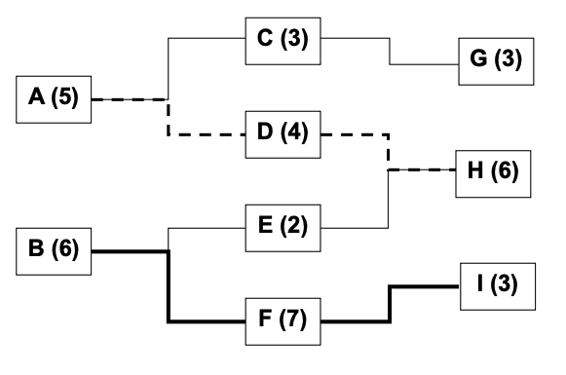
2)
 |  |  |  |  |  | Ttot | Ttot | σt2tot
 |  |  |  |  |  | A-C-G | 11 | 6.3333333333
 |  |  |  |  |  | A-D-H | 15 | 5.5555555556
 |  |  |  |  |  | B-E-H | 14 | 2.8888888889
 |  |  |  |  |  | B-F-I | 16 | 2.4444444444

3) | B-F-I (critical path)

 | T1 | 16

 | σt2t1 | 2.4444444444 |  |  | P{B-F-I<=15) |  | Z= | -0.64

 | σt1 | 1.5634719199

4)
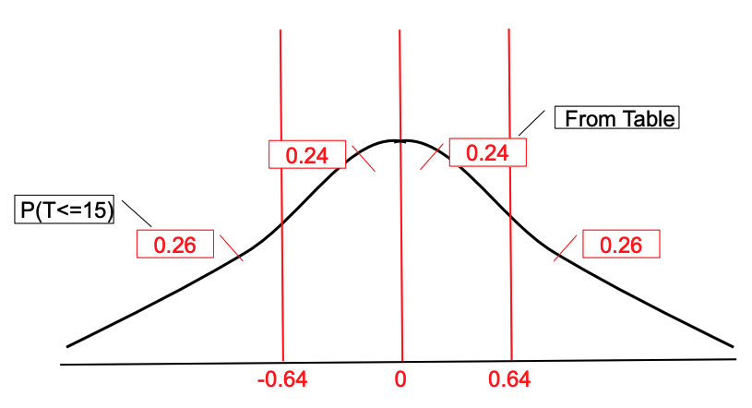
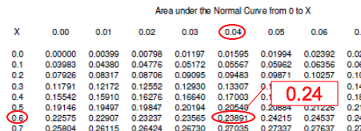
 |  |  |  |  |  |  | Φ(0.64) = | 0.24

 |  |  |  |  |  |  | Φ(− 0.64) = | 0,5 - 0,24 = | 0.26

5) | A-D-H (near critical path)

 | T2 | 15

l percorso A–D–H, pur non essendo critico in termini di valore atteso, presenta una probabilità significativa (50%) di raggiungere la durata considerata. Data inoltre la sua elevata variabilità, esiste una concreta possibilità che esso superi il percorso critico e diventi il nuovo percorso dominante.
 | σt2t2 | 5.5555555556 |  |  | P{A-D-H<=15) |  | Z= | 0.00

 | σt2 | 2.357022604
 |  |  |  |  |  |  | Φ(0) = 0.5

